Titulní list
Středočeský tenisový svaz

STŘEDOČESKÝ POHÁR VETERÁNŮ
48. ročník


TK LTC MLADÁ BOLESLAV
28. července 2026

 | Počet hráčů ve dvouhře: |  | 7
 | Počet dvojic ve čtyřhře: |  | 2

 | Vítězové

 | dvouhra muži
 | 60 - 64 | Jiří Janošek | 2
 | 65 - 69 | Miloš Pokorný | 5

 | čtyřhra muži
 | 121 - 139 | Miloš Pokorný | 2
 |  | Jiří Vohradský

 | Ředitel turnaje: Jaroslav Kratochvíl
 | Hlavní rozhodčí: Jiří Heincl

dvouhra
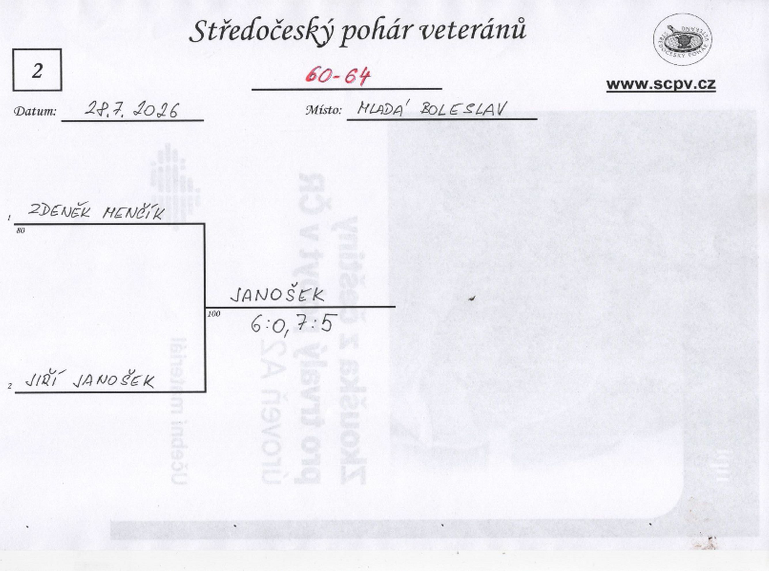

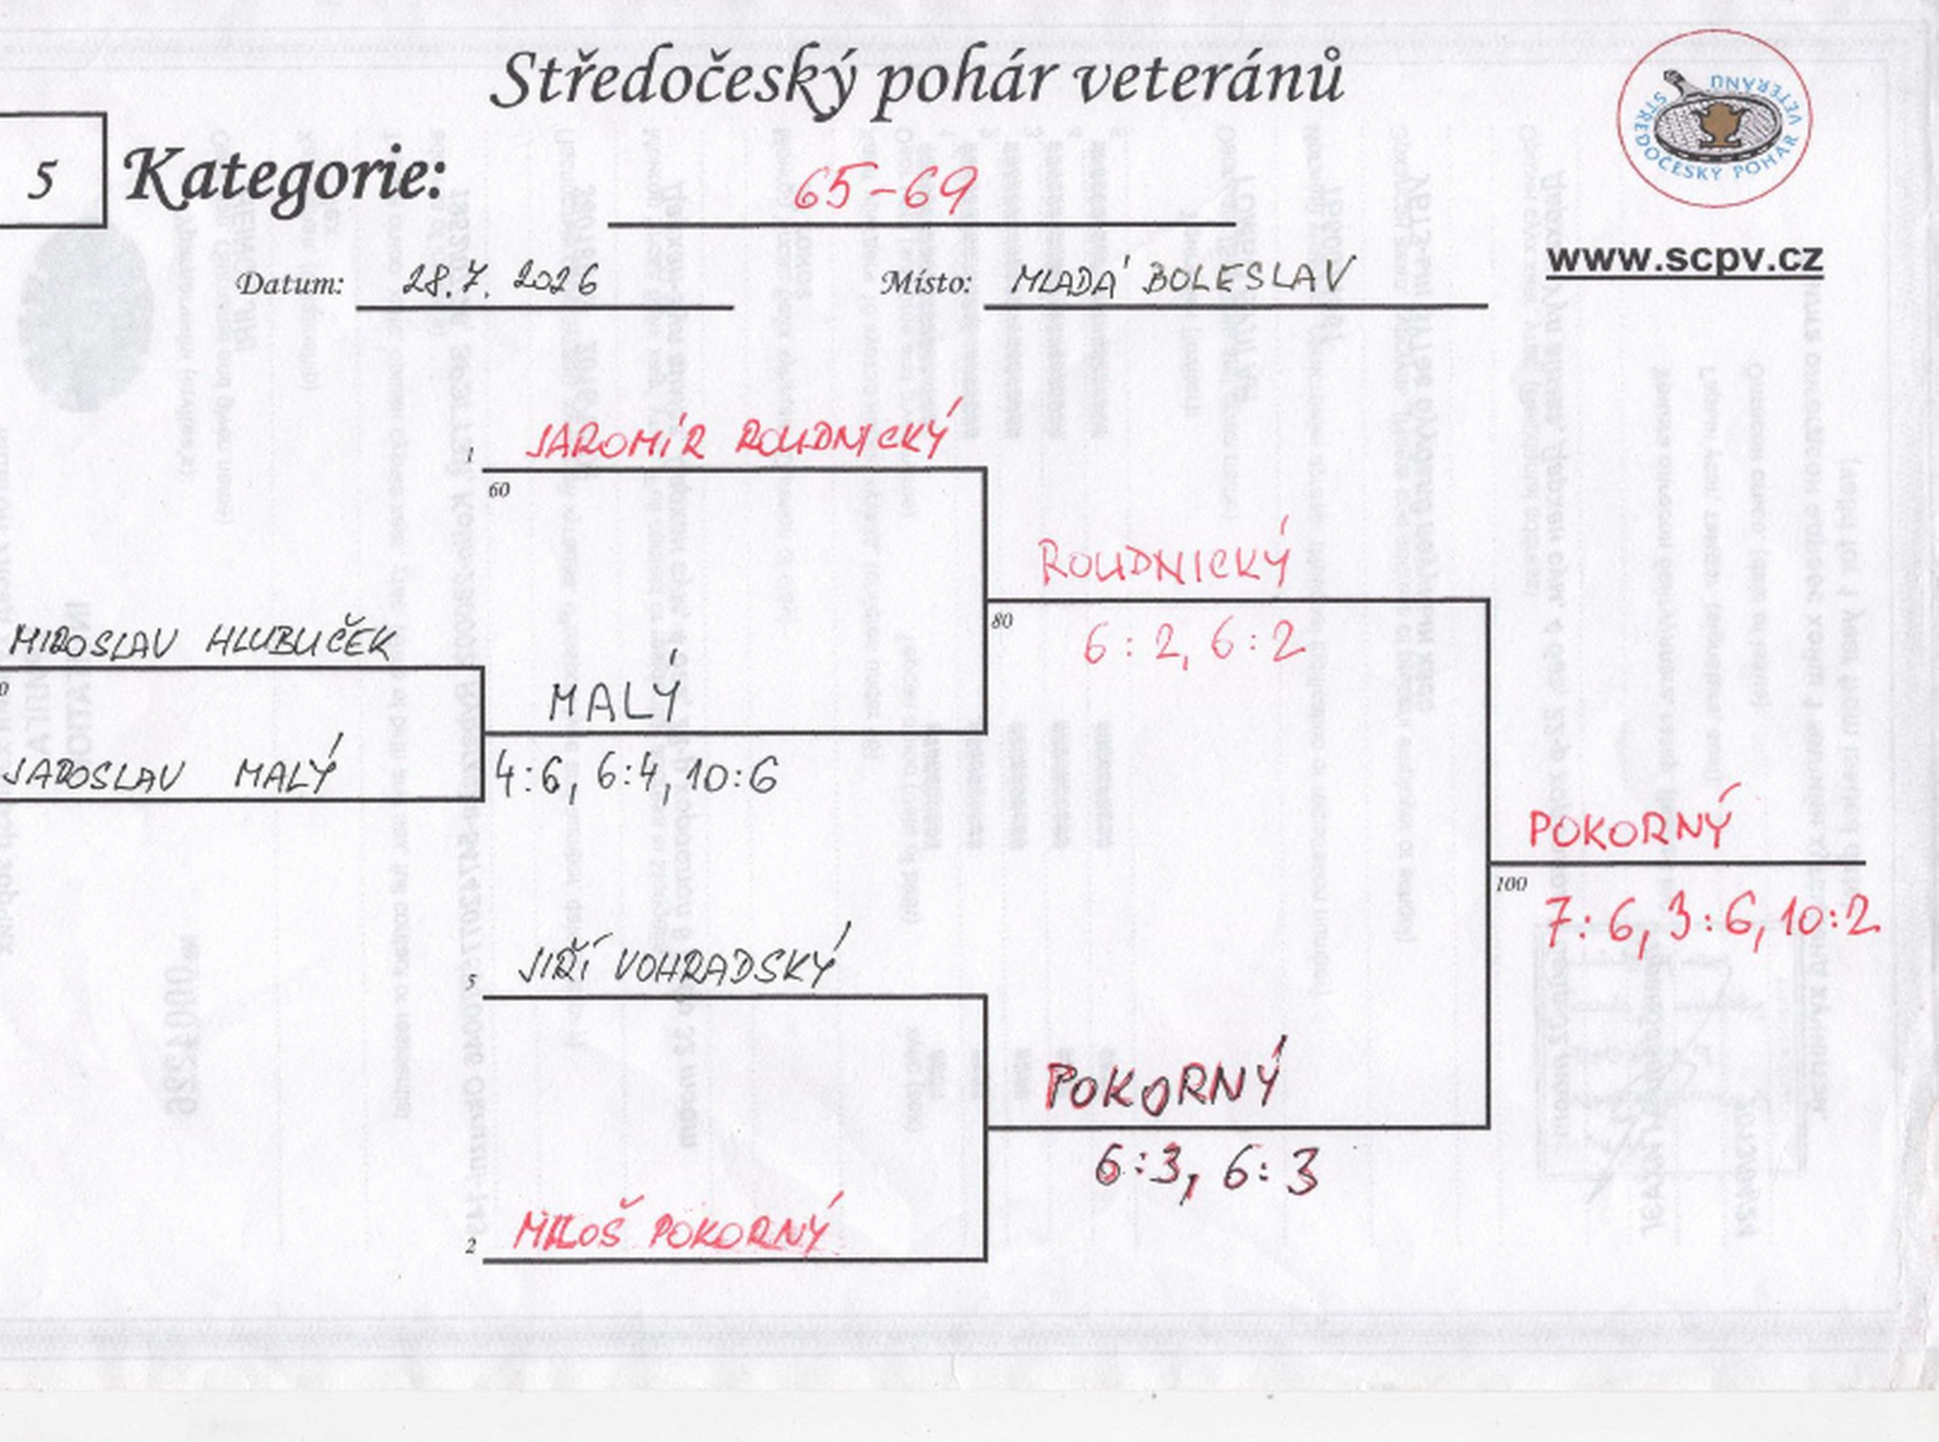

čtyřhra
